フォトコントロール参考
Control１ 成田用水土地改良区 「水豊人楽」石碑 裏からでも表からでもOKです。

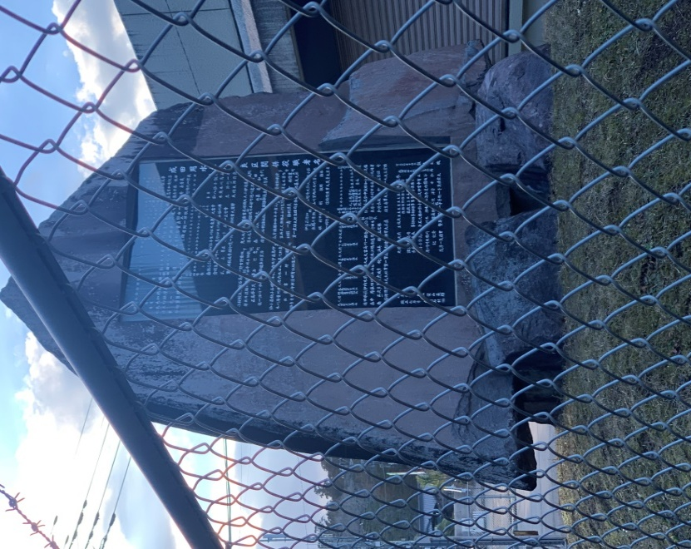
表
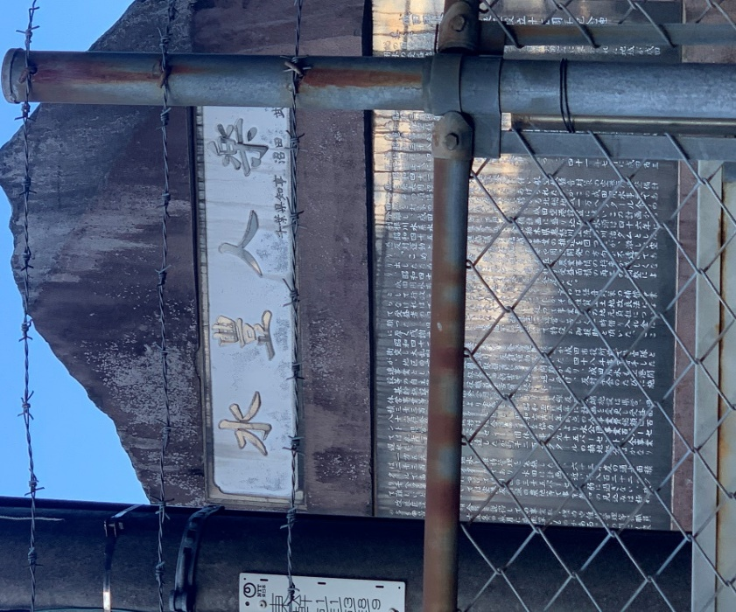
裏

